Отдача
 | MENU-Store | Готовое меню для бизнеса

 | Плов Ферганский |  |  |  |  |  |  | Facebook
 |  |  |  |  |  |  |  | Сайт

 | Ингредиенты | Нетто | Отход | Брутто | Цена за 1 кг | Нетто | Брутто | Себестоимость
1 | Рис Лазарь/Девзира | 30.8 |  | 30.8 | 180.0 ₽ | 6 ₽ | 6 ₽ | Стоимость продуктов | 49 ₽
2 | Баранина лопатка мякоть охл. б/к | 33.8 | 5% | 35.6 | 890.0 ₽ | 30 ₽ | 32 ₽ | Потери | -3 ₽
3 | Курдюк (бараний жир) с/м | 4.6 |  | 4.6 | 510.0 ₽ | 2 ₽ | 2 ₽ | Итог: | 52 ₽
4 | Лук репчатый | 9.2 | 21% | 11.7 | 19.0 ₽ | 0 ₽ | 0 ₽
5 | Морковь жёлтая | 16.9 | 30% | 24.3 | 125.0 ₽ | 2 ₽ | 3 ₽ | Продажа
6 | Морковь | 16.9 | 27% | 23.0 | 41.0 ₽ | 1 ₽ | 1 ₽ | Фуд-кост | 0%
7 | Масло растительное | 4.6 |  | 4.6 | 79.0 ₽ | 0 ₽ | 0 ₽ | Прибыль | -52 ₽
8 | Барбарис сух. | 0.1 |  | 0.1 | 1,000.0 ₽ | 0 ₽ | 0 ₽ | Продажная стоимость | 0 ₽
9 | Специя Зира (Кумин) | 0.3 |  | 0.3 | 1,000.0 ₽ | 0 ₽ | 0 ₽
10 | Соль экстра | 0.9 |  | 0.9 | 27.0 ₽ | 0 ₽ | 0 ₽ | Вес
11 | Чеснок свеж. | 2.3 | 18% | 2.8 | 186.0 ₽ | 0 ₽ | 1 ₽ | Потери при г/о | 24%
 |  |  |  |  |  |  |  | Выход порции (гр) | 100
12 | Яйцо перепелиное (1 шт) | 10.0 |  | 10.0 | 600.0 ₽ | 6 ₽ | 6 ₽
13 | Лук зелёный | 2.0 | 29% | 2.8 | 320.0 ₽ | 1 ₽ | 1 ₽

 | Выход: | 132.4 |  |  |  | 49 ₽ | 52 ₽

 | Технология приготовления: |  |  |  |  |  | Фото
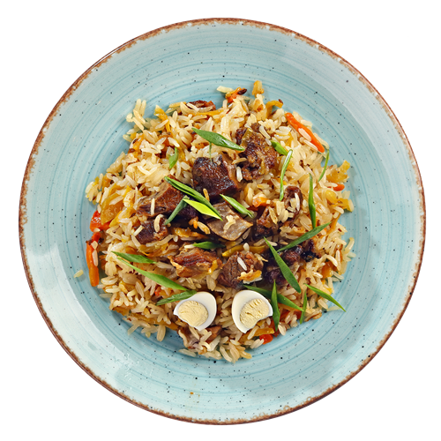
 | 1. Казан раскалить. Курдюк нарезать кубиками размером 2х2 см, выложить в казан, растопить до шкварок, вынуть шкварки. Налить растительное масло, довести до кипения. 2. Лук репчатый очистить, нарезать кольцами, выложить в казан, жарить до золотистого цвета. Баранью мякоть зачистить, промыть под проточной водой, нарезать на порционные кусочки 3х4 см, выложить в казан и жарить до исчезновения мясного сока, помешивая. Посолить. 3. Морковь очистить, промыть под проточной водой, нарезать соломкой, жарить в казане 20 мин, перемешивая с мясом. Посолить, залить водой таким образом, чтобы покрыть морковь. Добавить специи, чеснок. Тушить на слабом огне 30 мин. Рис промыть и выложить в казан. Накрыть крышкой, довести до готовности на слабом огне. 4. Отдавать с отварным перепелиным яйцом и перьями зелёного лука

